Catalogue_données
 |  |  | Qualité bactériologique des plages du Léman

Année | Qualité A (en%) | Qualité B (en%) | Qualité C (en%) | Qualité D (en%)
2018 | 92.1 | 7 | 0.9 | 0
2017 | 90 | 9 | 1 | 0
2016 | 85.8 | 13.3 | 0.9 | 0
2015 | 86.4 | 12.7 | 0.9 | 0
2014 | 82.6 | 16.5 | 0.87 | 0
2013 | 82.6 | 15.7 | 1.7 | 0
2012 | 85.2 | 13.0 | 1.7 | 0
2011 | 86.1 | 12.2 | 1.7 | 0
2010 | 86 | 12.3 | 1.8 | 0
2009 | 83.5 | 14.8 | 0.9 | 0.9
2008 | 79.3 | 19.8 | 0 | 0.9
2007 | 78.4 | 19.0 | 1.7 | 0.9
2006 | 77.6 | 19.8 | 1.7 | 0.9
2005 | 73.7 | 25.4 | 0.8 | 0
2004 | 76.1 | 22.1 | 1.8 | 0
2003 | 69.6 | 28.3 | 2.2 | 0
2002 | 71.4 | 26.4 | 2.2 | 0
2001 | 76.9 | 18.7 | 4.4 | 0
2000 | 83.7 | 13 | 2.2 | 1.1
1999 | 73.1 | 24.7 | 1.1 | 1.1
1998 | 79.5 | 18.3 | 2.2 | 0
1997 | 79.1 | 16.5 | 4.4 | 0
1996 | 70.7 | 26.1 | 2.2 | 1
1995 | 63.1 | 31.5 | 5.4 | 0
1994 | 58.6 | 36.8 | 3.4 | 1.2
1993 | 62.1 | 32.2 | 3.4 | 2.3
1992 | 58.6 | 35.6 | 4.6 | 1.2
1991 | 52.3 | 34.9 | 11.6 | 1.2

Nom: "L5: Qualité bactériologique des plages du Léman"
Date de dernière mise à jour: 23/03/2020

Catalogue_graphique
 | Qualité bactériologique des plages du Léman

Evolution de la qualité des plages du Léman 1991-2018
 | Qualité A (en%) | Qualité B (en%) | Qualité C (en%) | Qualité D (en%)
2018 | 92.1 | 7 | 0.9 | 0
2017 | 90 | 9 | 1 | 0
2016 | 85.8 | 13.3 | 0.9 | 0
2015 | 86.4 | 12.7 | 0.9 | 0
2014 | 82.6 | 16.5 | 0.87 | 0
2013 | 82.608695652 | 15.652173913 | 1.7391304348 | 0
2012 | 85.217391304 | 13.043478261 | 1.7391304348 | 0
2011 | 86.086956522 | 12.173913043 | 1.7391304348 | 0
2010 | 86 | 12.3 | 1.8 | 0
2009 | 83.5 | 14.8 | 0.9 | 0.9
2008 | 79.3 | 19.8 | 0 | 0.9
2007 | 78.448275862 | 18.965517241 | 1.724137931 | 0.86206896552
2006 | 77.586206897 | 19.827586207 | 1.724137931 | 0.86206896552
2005 | 73.7 | 25.4 | 0.8 | 0
2004 | 76.1 | 22.1 | 1.8 | 0
2003 | 69.6 | 28.3 | 2.2 | 0
2002 | 71.4 | 26.4 | 2.2 | 0
2001 | 76.9 | 18.7 | 4.4 | 0
2000 | 83.7 | 13 | 2.2 | 1.1
1999 | 73.1 | 24.7 | 1.1 | 1.1
1998 | 79.5 | 18.3 | 2.2 | 0
1997 | 79.1 | 16.5 | 4.4 | 0
1996 | 70.7 | 26.1 | 2.2 | 1
1995 | 63.1 | 31.5 | 5.4 | 0
1994 | 58.6 | 36.8 | 3.4 | 1.2
1993 | 62.1 | 32.2 | 3.4 | 2.3
1992 | 58.6 | 35.6 | 4.6 | 1.2
1991 | 52.3 | 34.9 | 11.6 | 1.2

 |  | Qualité A. Eau de bonne qualité

 |  | Qualité B. Eau de qualité moyenne

 |  | Qualité C. Eau pouvant être momentanément polluée

 |  | Qualité D. Eau de mauvaise qualité : ne pas se baigner

Nom: "L5: Qualité bactériologique des plages du Léman"
Date de dernière mise à jour: 23/03/2020

Catalogue_cartographie
 | Qualité bactériologique des plages du Léman: cartographie des plages

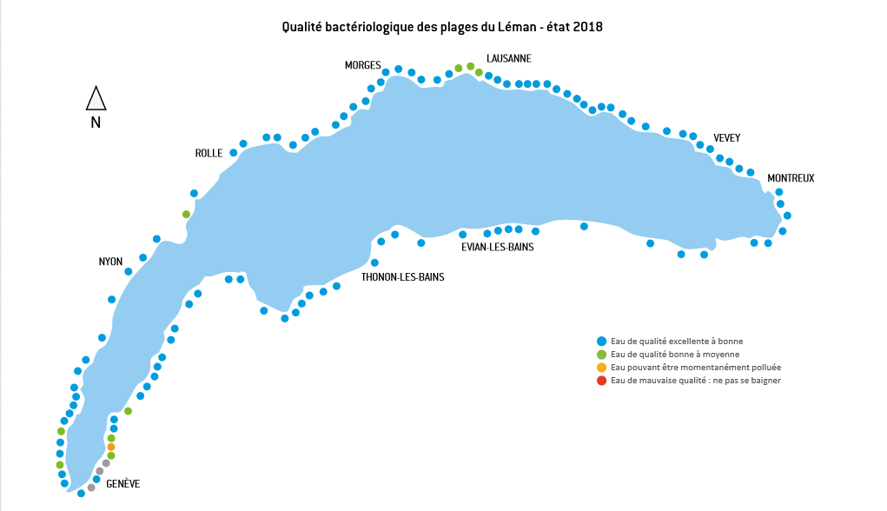

Nom: "L5: Qualité bactériologique des plages du Léman"
Date de dernière mise à jour: 23/03/2020

